(イ) 実績報告書 総括表
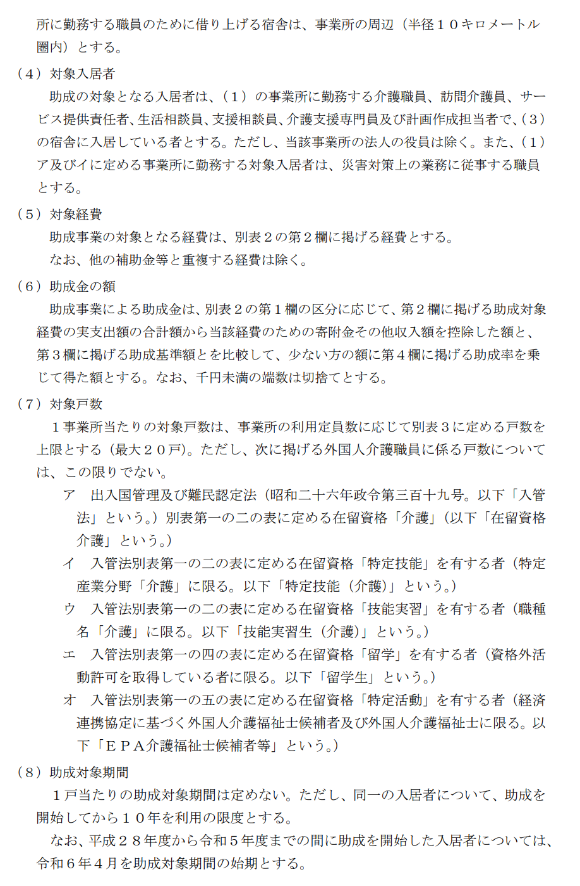
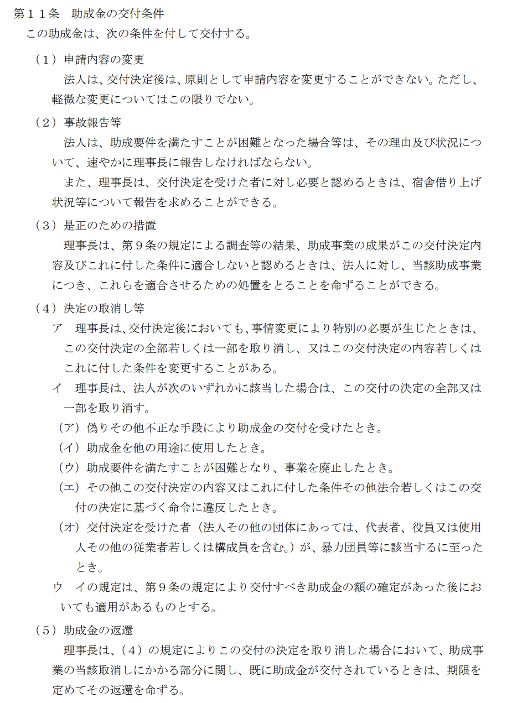
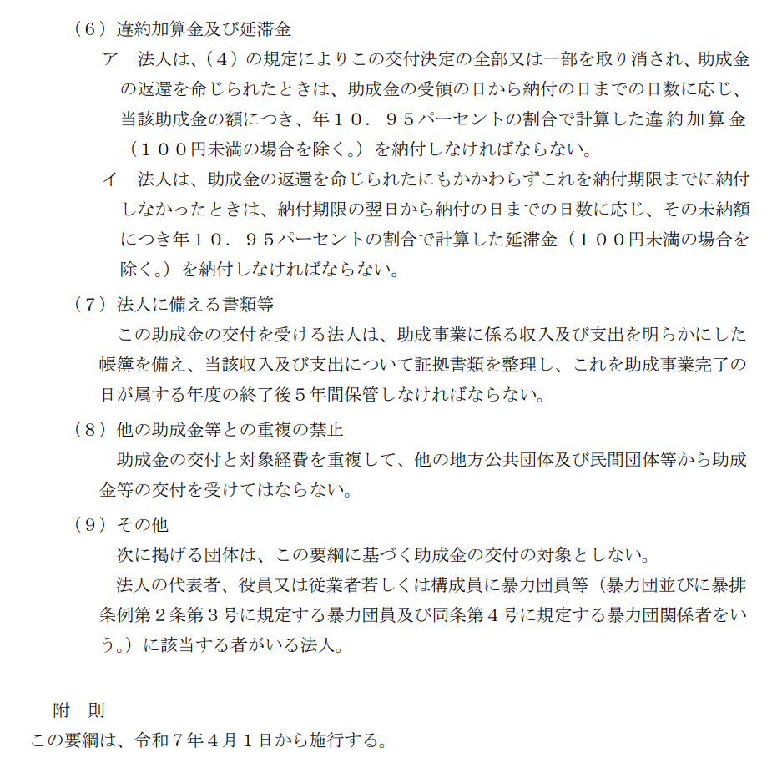
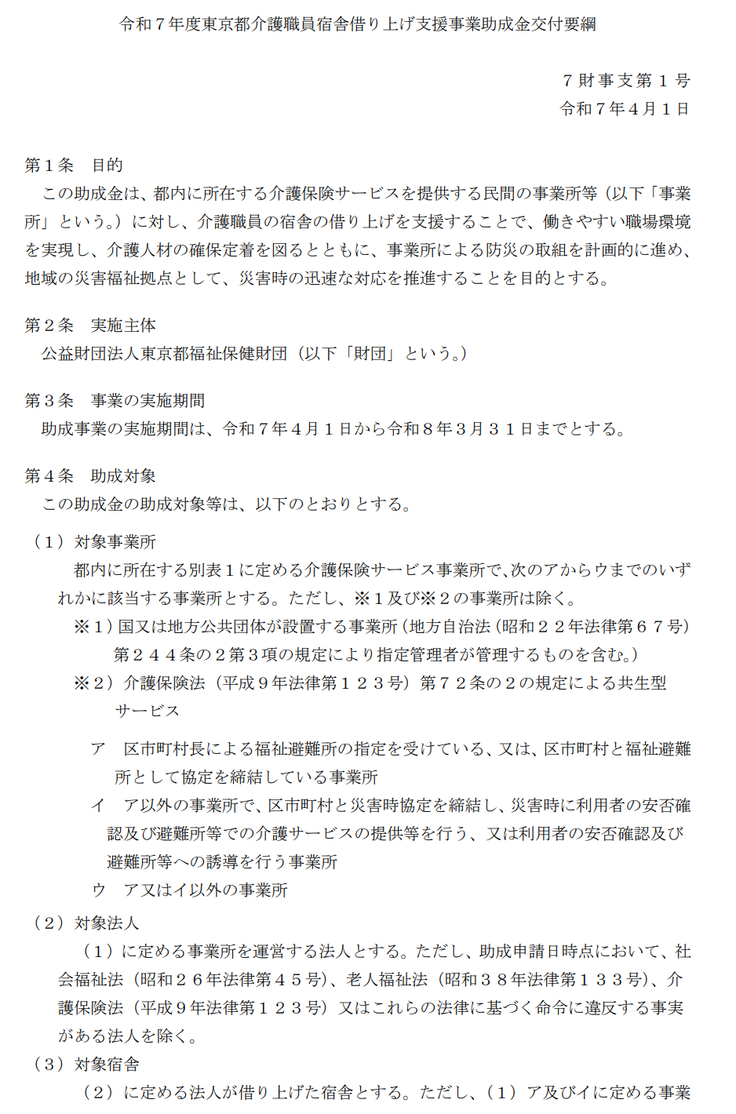
抜粋
公益財団法人東京都福祉保健財団 理事長 殿 |  |  |  |  |  |  |  | イ・第4号様式
 |  |  |  |  |  |  |  | 年 月 日

実印
 |  |  |  | 法 人 名
 |  |  |  | 所 在 地
 |  |  |  | 代 表 者 職 ・氏 名
 |  |  |  | ◆通知文送付先が上記法人所在地と異なる場合は、以下に記入してください。
 |  |  |  | 送 付 先 住 所 |  | 〒

令和７年度 東京都介護職員宿舎借り上げ支援事業 実績報告書 【災害時協定締結事業所】

令和8年2月16日付7財事支第2844号で交付決定を受けた標記について、令和７年度東京都介護職員宿舎借り上げ支援事業助成金
交付要綱第８条に基づき、下記のとおり関係書類を添えて報告します。本申請は、同要綱第４条に定める助成対象について申請して
いることを誓約します。また、申請において、同要綱第１１条（８）に定める他の助成金等と重複して交付を受けていないこと、及び同要
綱第１１条（９）に定める該当の者がいないことも併せて誓約します。万一、申請の内容に偽りその他の不正等があった場合は助成金
の申請を取り下げ、また、申請の内容に偽りその他の不正等が助成金支給後に発覚した場合は助成金を返還します。

記

1 | 助成所要額 金 |  | 0 |  |  | 円

2 | 内訳及び添付書類
（１）内訳
 |  | 災害時協定締結事業所名 |  | 助成対象額 ※1 |  | 助成金交付予定額 ※2 |  | 助成所要額 ※3
 | 1 |  |  |  | 円
 | 2 |  |  |  | 円
 | 3 |  |  |  | 円
 | 4 |  |  |  | 円
 | 5 |  |  |  | 円
 | 6 |  |  |  | 円
 | 7 |  |  |  | 円
 | 8 |  |  |  | 円
 | 9 |  |  |  | 円
 | 10 |  |  |  | 円
 | 合 計 |  |  | 0 | 円 |  | 円 | 0 | 円
 | ・ | 災害時協定締結事業所が11か所以上あり、１枚に書ききれないときには、（別紙）災害時協定締結事業所別内訳書を使用してください。

（２）添付書類
 | ① 実績報告書（災害時協定締結事業所別） [イ・第4号-2様式] |  |  |  |  |  |  | 財団記入欄
 | ② 実績報告書（宿舎別）[イ・第4号-3様式]、[イ・第4号-4様式]
 | ③ 実績報告書(雇用状況等)[イ・第4号-5様式]
 | ④ 添付書類（提出書類一覧にある必要書類）

 | ※1 | イ・第4号-2様式の「1助成対象額」を記入してください。
 | ※2 | 「助成金交付予定額」は、【助成金交付決定通知書】に記載の金額を記入してください。
 | ※3 | 「助成所要額」は、「助成対象額合計」と「助成金交付予定額」を比較し、少ない方の額となります。 |  |  |  |  |  |  |  | 〔介護・災害時協定〕令和7年度

別紙内訳書
 |  |  |  |  | （イ・第4号様式：別紙）
【注意】
この別紙は、申請する災害時協定締結事業所が11ヶ所以上ある場合のみ使用してください。
 |  |  | 法 人 名

令和７年度 東京都介護職員宿舎借り上げ支援事業 |  |  |  | 実績報告書（災害時協定締結事業所別内訳書）

 |  | 災害時協定締結事業所名 |  | 助成対象額
 | 1 |  |  |  | 円
 | 2 |  |  |  | 円
 | 3 |  |  |  | 円
 | 4 |  |  |  | 円
 | 5 |  |  |  | 円
 | 6 |  |  |  | 円
 | 7 |  |  |  | 円
 | 8 |  |  |  | 円
 | 9 |  |  |  | 円
 | 10 |  |  |  | 円
 | 11 |  |  |  | 円
 | 12 |  |  |  | 円
 | 13 |  |  |  | 円
 | 14 |  |  |  | 円
 | 15 |  |  |  | 円
 | 16 |  |  |  | 円
 | 17 |  |  |  | 円
 | 18 |  |  |  | 円
 | 19 |  |  |  | 円
 | 20 |  |  |  | 円
 | 21 |  |  |  | 円
 | 22 |  |  |  | 円
 | 23 |  |  |  | 円
 | 24 |  |  |  | 円
 | 25 |  |  |  | 円
 | 26 |  |  |  | 円
 | 27 |  |  |  | 円
 | 28 |  |  |  | 円
 | 29 |  |  |  | 円
 | 30 |  |  |  | 円
 | 合 計 |  |  | 0 | 円

 |  |  |  |  | 〔介護・災害時協定〕令和7年度

記入例
記入例 ⑮
公益財団法人東京都福祉保健財団 理事長 殿 |  |  |  |  |  |  |  | ア・第4号様式
 |  |  |  |  |  |  |  | 2026-03-10

印鑑証明書と
一致
職名も記入
実印
通知文の送付先を法人所在地ではなく、
事業所（福祉避難所）等とする場合に記入
（未記入の場合は、法人所在地に送付します）
実印
 |  |  |  | 法 人 名 | ○○〇法人 ○○○○○○
 |  |  |  | 所 在 地 | 東京都新宿区西新宿〇-♢-△
 |  |  |  | 代 表 者 職 ・氏 名 | 理事長 介護 正男
 |  |  |  | ◆通知文送付先が上記法人所在地と異なる場合は、以下に記入してください。
 |  |  |  | 送 付 先 住 所 |  | 〒
印鑑証明書と
同じ印

令和７年度 東京都介護職員宿舎借り上げ支援事業 実績報告書 【福祉避難所】

令和8年2月16日付7財事支第2844号で交付決定を受けた標記について、令和７年度東京都介護職員宿舎借り上げ支援事業助成金
交付要綱第８条に基づき、下記のとおり関係書類を添えて報告します。本申請は、同要綱第４条に定める助成対象について申請して
いることを誓約します。また、申請において、同要綱第１１条（８）に定める他の助成金等と重複して交付を受けていないこと、及び同要
綱第１１条（９）に定める該当の者がいないことも併せて誓約します。万一、申請の内容に偽りその他の不正等があった場合は助成金
の申請を取り下げ、また、申請の内容に偽りその他の不正等が助成金支給後に発覚した場合は助成金を返還します。
押印前に必ずお読みください。要綱は助成金の手引に掲載しています。
（本様式の印刷範囲外エリアにも該当箇所の抜粋を表示しています。）
記

1 | 助成所要額 金 |  | 5,212,000 |  |  | 円

Ａ
2 | 内訳及び添付書類
（１）内訳
 |  | 福祉避難所名 |  | 助成対象額 ※1 |  | 助成金交付予定額 ※2 |  | 助成所要額 ※3
 | 1 | 西新宿特別養護老人ホーム |  | 5,212,000 | 円
福祉避難所ごとに記入
ア・第４号－２様式が1枚の場合は、1番のみ記入
 | 2 |  |  |  | 円
 | 3 |  |  |  | 円
 | 4 |  |  |  | 円
 | 5 |  |  |  | 円
 | 6 |  |  |  | 円
交付決定通知に記載されている助成金交付予定額を記入
 | 7 |  |  |  | 円
ア・第４号－２様式
「１ 助成対象額」を転記
 | 8 |  |  |  | 円
 | 9 |  |  |  | 円
 | 10 |  |  |  | 円
 | 合 計 |  |  | 5,212,000 | 円 | 5,567,000 | 円 | 5,212,000 | 円
 | ・ | 福祉避難所が11か所以上あり、１枚に書ききれないときには、（別紙）福祉避難所別内訳書を使用してください。

「助成対象額」と「助成金交付予定額」を
比較して少ないほうの額となる。
※助成金交付予定額を上回ることはできない
（２）添付書類
 | ① 実績報告書（福祉避難所別） [ア・第4号-2様式] |  |  |  |  |  |  | 財団記入欄
 | ② 実績報告書（宿舎別）[ア・第4号-3様式]、[ア・第4号-4様式]
 | ③ 実績報告書(雇用状況等)[ア・第4号-5様式]
 | ④ 添付書類（提出書類一覧にある必要書類）

 | ※1 | ア・第4号-2様式の「1助成対象額」を記入してください。
 | ※2 | 「助成金交付予定額」は、【助成金交付決定通知書】に記載の金額を記入してください。
 | ※3 | 「助成所要額」は、「助成対象額合計」と「助成金交付予定額」を比較し、少ない方の額となります。 |  |  |  |  |  |  |  | 〔介護・福祉避難所〕令和7年度

